Planification itinéraire
Planification de l'itinéraire
Points de repères | Distance (km) | Altitude (m) | Dénivelé + | Sortie d'urgence
Départ (Stationnement des voitures) : | 0.000 |  | 0

Campement 1 :

Lieu du dîner :

Campement 2 :

Lieu du dîner :

Arrivée :
 |  | Total : | 0 | mètres de dénivelé positif (montées)

 |  |  | Temps estimé (heure)
 |  |  | minimum | maximum
Total : | 0.000 | km |  |  | heures

Niveau de difficulté de votre randonnée ou du parcours de canot | Sélectionner le bon niveau

Le tracé de votre randonnée devrait se faire automatiquement dans le graphique plus bas. Vérifiez si le tracé est correct.
Axe «X» (Horizontal) = Distance (km). Ajustez la mise en forme de l'axe (Option d'axe : Maximum = Distance totale)
Axe «Y» (Vertical) : Altitude (m). Ajustez la mise en forme de l'axe (Plus basse et plus haute altitude)
Nom de l'expédition
0.000

Menu et portions
1er jour | Tâches | Aliments | Mesure (qté) /personne | Poids | Énergie | Glucides | Protéines | Lipides (Gras totaux) | Fibres | Quantité totale pour l'équipe | Qui apporte cet aliment? | Pour les apports caloriques et sa composition en nutriments, regardez la fiche nutritive sur l'emballage.
 |  |  |  | g | kcal | g | g | g | g |  |  | Pour les aliments sans emballage (ex : Fruits, légumes, etc.), allez sur le site de santé canada (version pdf).
 | Cuisinier |  |  |  |  |  |  |  |  |  |  | http://www.hc-sc.gc.ca/fn-an/alt_formats/pdf/nutrition/fiche-nutri-data/nvscf-vnqau-fra.pdf
 | Campement
Déjeuner | Eau |  |  |  |  |  |  |  |  |  |  | Estimation des besoins quotidiens en calories lors d'une journée de sport de plein air :
 | Vaisselle |  |  |  |  |  |  |  |  |  |  | Nom | Poids (kg) | Taille (cm) | Âge (année) | Homme | Femme
 |  |  |  |  |  |  |  |  |  |  |  |  |  |  |  | 113 | 1131
 |  |  |  |  |  |  |  |  |  |  |  |  |  |  |  | 113 | 1131
 |  |  |  |  |  |  |  |  |  |  |  |  |  |  |  | 113 | 1131
Dîner |  |  |  |  |  |  |  |  |  |  |  |  |  |  |  | 113 | 1131
et
collations
 |  |  |  |  |  |  |  |  |  |  |  | Critères de correction
 |  |  |  |  |  |  |  |  |  |  |  | Tâches réparties équitablement
 | Surprise!!! Comfort food : |  |  |  |  |  |  |  |  |  |  | Limiter le poids et l'espace : Aliments légers, ≠ produit liquide (% eau), ≠ emballage inutile, ≠ contenant de métal ou de verre (cannage ou pot en vitre).
 | Cuisinier | Soupe : |  |  |  |  |  |  |  |  |  | Les aliments se transportent bien (Fragilité, écrasement)
 | Campement |  |  |  |  |  |  |  |  |  |  | Les aliments se conservent au moins une semaine sans réfrigération (7 jours)
Souper | Eau | Repas : |  |  |  |  |  |  |  |  |  | Les quatres groupes alimentaires sont présents
 | Vaisselle |  |  |  |  |  |  |  |  |  |  | Aucun aliment tout fait ou précuisiné
 |  |  |  |  |  |  |  |  |  |  |  | Les portions sont adéquates : Apports caloriques suffisants
 |  |  |  |  |  |  |  |  |  |  |  | Répartition des nutriments respectée

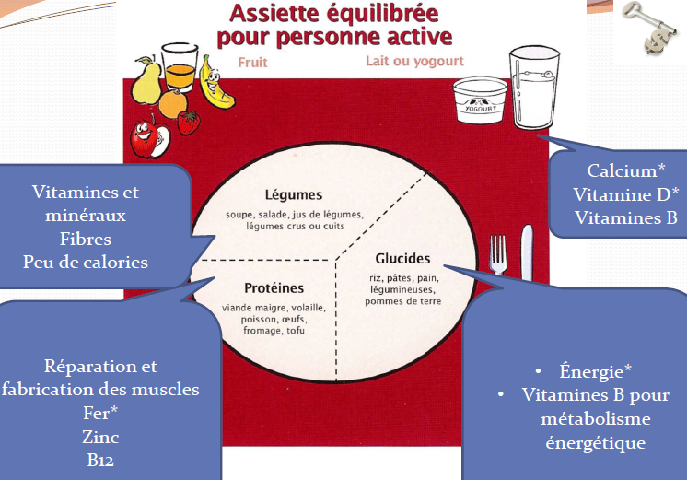
 |  | Dessert :

 |  |  |  | Total | 0 | 0 | 0 | 0 | 0
 |  |  |  | Besoins en calories |  |  |  |  | 25 g
 |  |  |  |  | Répartition actuelle des nutriments | #DIV/0! | #DIV/0! | #DIV/0! | %
 |  |  |  |  | Répartition souhaitée des nutriments pour les sports d'endurance | 60-70 | 10-20 | 20-30 | %

2e jour | Tâches | Aliments | Mesure (qté) /personne | Poids | Énergie | Glucides | Protéines | Lipides (Gras totaux) | Fibres | Quantité totale pour l'équipe | Qui apporte cet aliment?
 |  |  |  | g | kcal | g | g | g | g
 | Cuisinier
 | Campement
Déjeuner | Eau
 | Vaisselle

Dîner
et
collations

 | Surprise!!! Comfort food :
 |  |  |  | Total | 0 | 0 | 0 | 0 | 0 |  |  | Estimation des besoins quotidiens en calories lors d'une demi-journée de sport de plein air :
 |  |  |  | Besoins en calories |  |  |  |  | 16 g |  |  | Nom | Poids (kg) | Taille (cm) | Âge (année) | Homme | Femme
 |  |  |  |  | Répartition actuelle des nutriments | #DIV/0! | #DIV/0! | #DIV/0! | % |  |  |  |  |  |  | 73 | 735
 |  |  |  |  | Répartition souhaitée des nutriments pour les sports d'endurance | 60-70 | 10-20 | 20-30 | % |  |  |  |  |  |  | 73 | 735
 |  |  |  |  |  |  |  |  |  |  |  |  |  |  |  | 73 | 735
 |  |  |  |  |  |  |  |  |  |  |  |  |  |  |  | 73 | 735

